Ders Görevlendirmesi
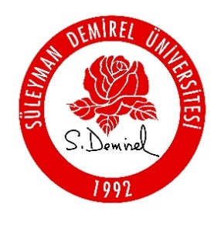  T.C. SÜLEYMAN DEMİREL ÜNİVERSİTESİ SPOR BİLİMLERİ FAKÜLTESİ ….................................................BÖLÜMÜ 20..-20.. EĞİTİM VE ÖĞRETİM YILI ….... DÖNEMİ DERS GÖREVLENDİRMESİ
1. SINIF
DÖNEM | KOD | DERS ADI | T | P | K | AKTS | ÖĞRETİM ELEMANI | Talep Derecesi (Yüksek/ Orta/ Düşük) | DERS TALEBİ
 |  |  |  |  |  |  |  | Yüksek | Pazartesi Olmasın
 |  |  |  |  |  |  |  | Yüksek
 |  |  |  |  |  |  |  | Yüksek

2. SINIF

3. SINIF

4. SINIF

